4.F.EvMort_Colon_H_26
FUENTE | Fuente: Estadística de defunciones según la causa de muerte, INE.
ELABORACION | Elaboración: Unidad Técnica de Informe de Estado de Salud y Registros.
TIT LARGO | Tumor maligno de colon. Evolución anual de la mortalidad en hombres. Tasas estandarizadas (por 100.000). Comunidad de Madrid y España, 1980-2024
TIT CORTO | Evolución anual de la mortalidad por tumor maligno de colon en hombres

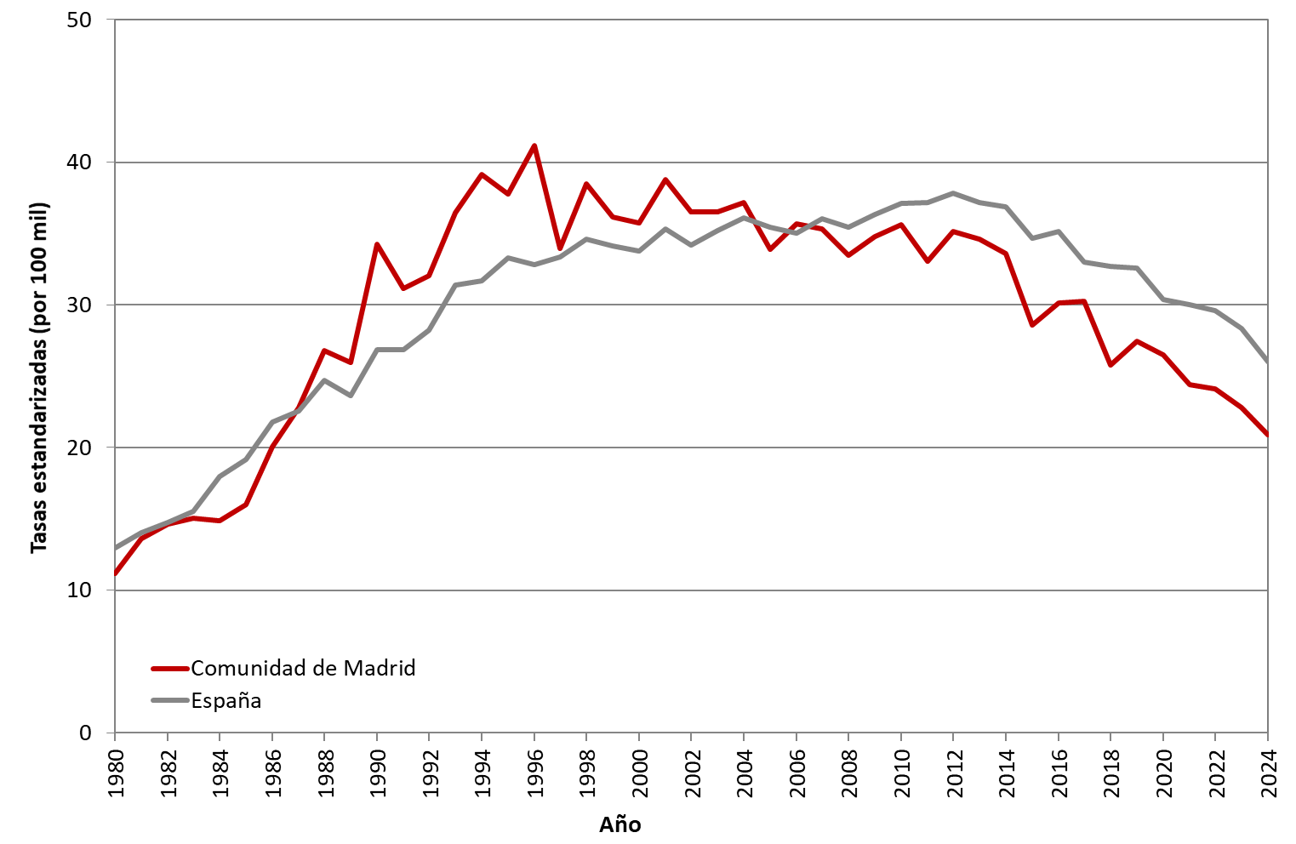

 | DATOS

 | AÑO | HOMBRES | HOMBRES
 |  | Comunidad de Madrid | España
 | 1980 | 11.15 | 12.95
 | 1981 | 13.63 | 14.03
 | 1982 | 14.61 | 14.75
 | 1983 | 15.03 | 15.53
 | 1984 | 14.87 | 17.98
 | 1985 | 15.99 | 19.19
 | 1986 | 20.05 | 21.77
 | 1987 | 22.82 | 22.58
 | 1988 | 26.77 | 24.70
 | 1989 | 25.99 | 23.64
 | 1990 | 34.28 | 26.85
 | 1991 | 31.16 | 26.88
 | 1992 | 32.02 | 28.20
 | 1993 | 36.48 | 31.41
 | 1994 | 39.16 | 31.67
 | 1995 | 37.79 | 33.28
 | 1996 | 41.17 | 32.85
 | 1997 | 33.94 | 33.36
 | 1998 | 38.50 | 34.63
 | 1999 | 36.15 | 34.12
 | 2000 | 35.77 | 33.79
 | 2001 | 38.77 | 35.32
 | 2002 | 36.54 | 34.21
 | 2003 | 36.52 | 35.19
 | 2004 | 37.19 | 36.09
 | 2005 | 33.90 | 35.42
 | 2006 | 35.68 | 35.04
 | 2007 | 35.34 | 36.06
 | 2008 | 33.46 | 35.46
 | 2009 | 34.79 | 36.31
 | 2010 | 35.61 | 37.12
 | 2011 | 33.03 | 37.15
 | 2012 | 35.16 | 37.84
 | 2013 | 34.64 | 37.20
 | 2014 | 33.58 | 36.89
 | 2015 | 28.57 | 34.66
 | 2016 | 30.16 | 35.15
 | 2017 | 30.23 | 33.03
 | 2018 | 25.79 | 32.71
 | 2019 | 27.48 | 32.58
 | 2020 | 26.47 | 30.35
 | 2021 | 24.42 | 29.99
 | 2022 | 24.12 | 29.59
 | 2023 | 22.80 | 28.35
 | 2024 | 20.87 | 26.00

